试用期月度考核记录表
绩效考核记录表
姓名： | 王泰娜 | 部门： | 行政人事部 | 直接上级： | 李兴荣 |  | 考核月份：2024年8月
重点工作事项完成明细
序号 | 工作内容 | 权重 | 完成指标及监控点 |  | 完成措施 |  |  |  | 完成率
1 | 紧急岗位协助招聘 | 15% | 入职率达到100%，评定为110%达成； 入职率达到91-99%，评定为90%达成； 入职率达到81-90%，评定为80%达成； 入职率达到71-80%，评定为70%达成； 入职率达到61-70%，评定为60%达成； 入职率达到51-60%，评定为50%达成； |  | 基层岗位招聘46人： 1.开大呈贡保洁招聘5人 2.陆军学院招聘接待3人，绿化1人，保洁2人，维修1人 3.昆明学院洋浦校区招聘维修2人 4.云大东陆招聘保洁2人 5.森林公安招保洁1人 6.北辰地震局会务1人 7.新疆三十六中招聘基层人员13人 8.昆明洋浦事务助理1人，保洁2人，维修2人，宿管2人 9.国土经开保洁3人 10.体院保安队长1人，保安3人 |  |  |  | 13.50%
2 | 总岗位招聘 | 50% | 入职率达到91-100%，评定为100%达成； 入职率达到81-90%，评定为90%达成； 入职率达到71-80%，评定为80%达成； 入职率达到61-70%，评定为70%达成； 入职率达到51-60%，评定为60%达成； 入职率达到41%-50%，评定为50%达成； 入职率未达40%，评定为0%达成； |  | 需求： 1.新疆行政人事助理1人 2.项目主任1人（含新疆区域1人，云南1人） 3.项目助理/主管2人（新疆区域1人，云南1人） 4.市场经理3人（新疆区域1人，武汉1人，西安1人） 5.大理酒店经理1人 6.管培生1人 7.招投标专员1人 合计：10人 |  |  |  | 50% | 1.质量助理1人 2.新疆行政人事1人 3.项目主任1人（含新疆区域） 4.项目助理/主管4人（含新疆区域） 5.市场经理2人（含新疆区域） 6.管培生1人 合计：10人 | 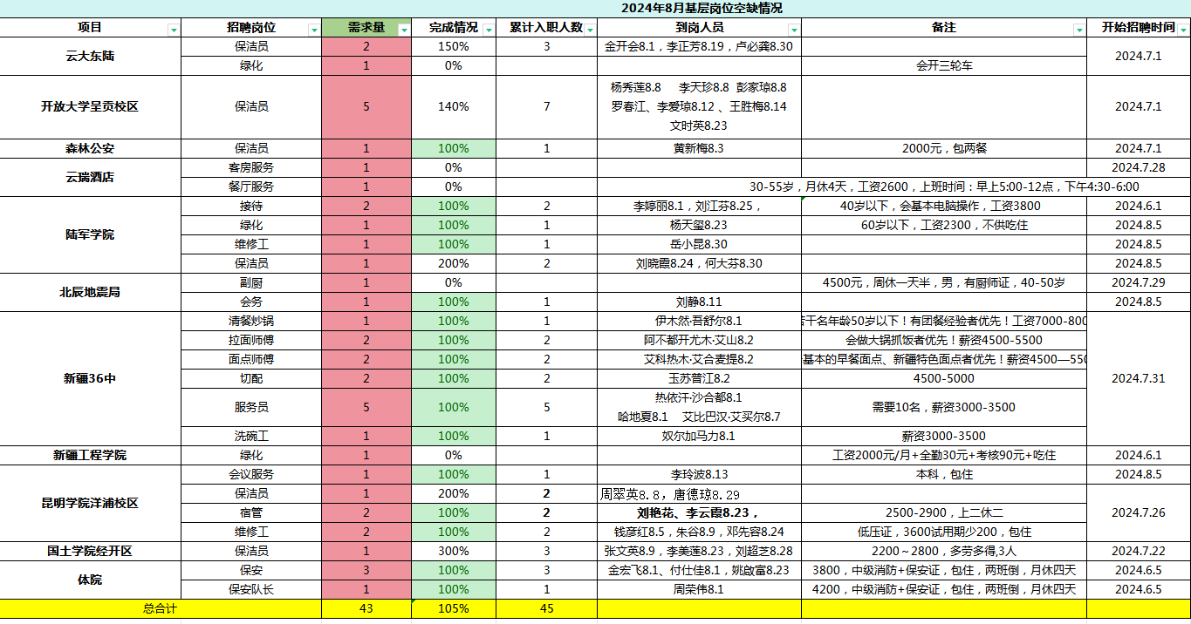
3 | 项目检核 | 10% | 完成两个项目检核 |  | 昆明学院洋浦校区/应急厅 |  |  |  | 10%
4 | 人才画像 | 25% | 完成项目助理岗位人才画像 |  | 制度完成制定 |  |  |  | 20%
重点工作的总完成率 |  |  |  |  |  | 93.50% |  | 重点工作得分

其他加减分明细
序号 | 加减分事项（前三项为固定项不可删减） |  |  | 适用条款 |  | 评定人 |  | 加减分
1 | 公司制度文化考核情况
2 | 岗位工作内容及工作标准、流程熟悉情况
3 | 服务范围、对接客户的熟悉情况
4
5
6
7
8
9
其他得分合计 |  |  |  |  |  |  |  | 0
月度积分合计（重点工作得分+其他得分合计） |  |  |  |  |  |  |  | 0
本人签字确认： |  |  |  |  | 直属上级签字确认：
说明：
1.试用期员工制度文化考核情况以行政人事部笔试成绩为准打分，80分以上不扣分，80分以下-5分。
2.对岗位工作内容及工作标准、流程及服务范围、对接客户的熟悉情况由直属领导打分。不熟悉者给与-2/项的扣减分。
3.其他项以绩效考核制度中的加减分标准进行打分。
4.月度考核分大于等于90分，且试用期工作业绩、综合评定符合转正条件的，则次月1日起转正。
5.月度考核分低于90分不予转正。考核结果连续两次低于90分者，视为不胜任岗位要求，公司可据此进行辞退处理。
6.月度考核分低于80分者为不符合岗位要求，公司有权给予辞退处理。

